Sheet1
SEGUIMIENTO MAPA | INCLUIR FECHAS | 2023-12-11 | 2023-12-12 | 2023-12-13 | 2023-12-14 | 2023-12-15
PUNTOS PARA TENER EN CUENTA:
GENERACION DE MAPAS, CORTES, VISUALIZACIONES PARA EL PUBLICO | En Proceso
GENERAR UN FORMATO POR SECCION PARA TOMAR NOTAS DURANTE INVENTARIO
FORMATO PLANTA-PERFIL DE SECCION PARA TOMAR NOTAS DURANTE INVENTARIO | pendiente | ok 1/4
DIBUJO DE PLANIMETRIA ZONAS DE INTERES | SIN INFORMACIÓN
PONER AVIONES (POR TIPO) DONDE APLIQUE (NIVEL 1, 2, 3) | OK
IDENTIFICAR AREAS PARA ORIENTAR AL PUBLICO (EMPAQUE, SHIPPING, RECEIVING, DROPSHIPS, PICKING…) | SIN INFORMACIÓN

observaciones
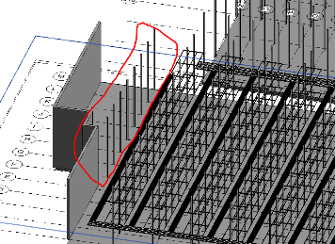 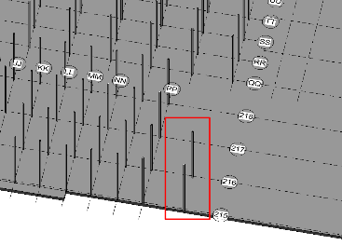 | Areas de imágenes señadas en rojo no especificadas con nomenclatura o se notan como error, revisar

Formatos de zonas, seccion y detalles porfavor anotar tipo de avion (el piso y la altura para modificar), nomenclatura, los espacios donde no hay aviones y de mas comentarios importantes
CUANDO SE INICIE, EDITAR EL EXCEL, ACTUALIZAR EL GITHUB Y CUANDO SE TERMINE PONERLO EN EL EXCEL Y ACTUALIZAR GITHUB

